关系图
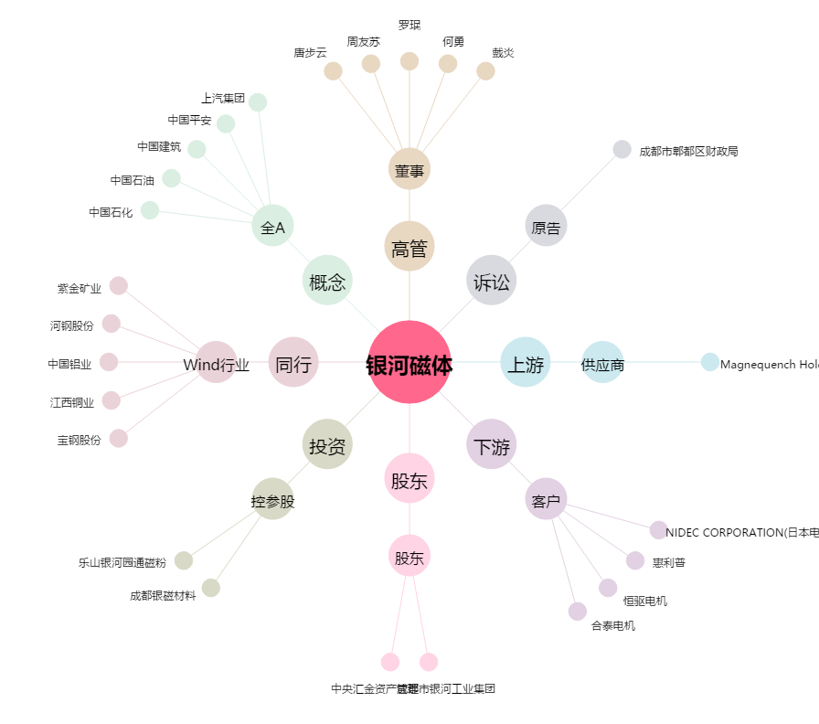
银河磁体[300127.SZ] - 关系概览图

